상품제안서
3M WP-5500 NEW 무선프리젠터 | 상품코드: F06315

 |  |  |  |  |  |  | 02-412-0044 | www.easy1.co.kr
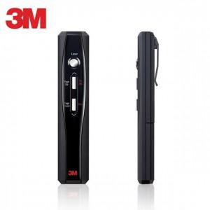

【상세/제작정보】

【인쇄/포장옵션】 | 실크, 레이저 / 포장지포장

【공급단가】 | 수량 | 30~ | 100~ | 500~ | 1,000~ | 3,000~
*VAT별도 | 단가 | 42,790원 | 41,210원 | 39,620원 | 38,040원 | 37,080원

【상품 URL】 | https://dev.easy1.co.kr:443/src/goods_detail.php?gdno=6315

